Sheet1
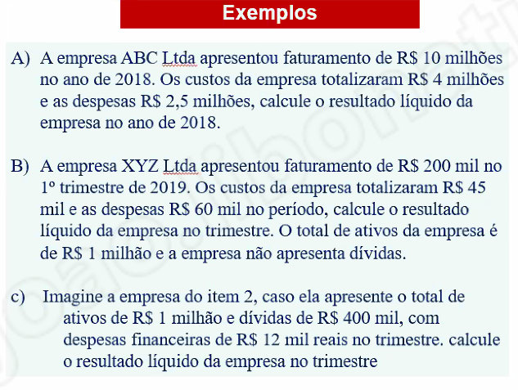
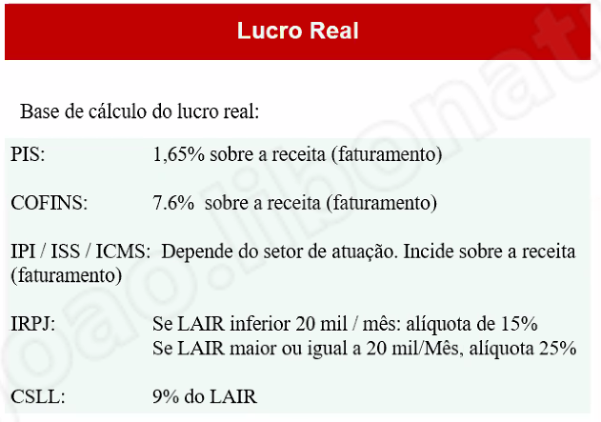
LUCRO REAL

10000000 | faturamento | 833333.33333 | por mes |  |  | milhão
0.0165 | pis | 165000 |  | custos | 4000000 | 1000000
0.076 | cofins | 760000 |  | despesas | 2500000
 |  | 925000 |  |  | 6500000

2575000 | lair | 214583.33333 | por mes
643750 | irpj
231750 | csll

1699500

200000 | faturamento | 66666.666667 | por mes |  |  | mil
0.0165 | pis | 3300 |  | custos | 45000 | 1000
0.076 | cofins | 15200 |  | despesas | 60000
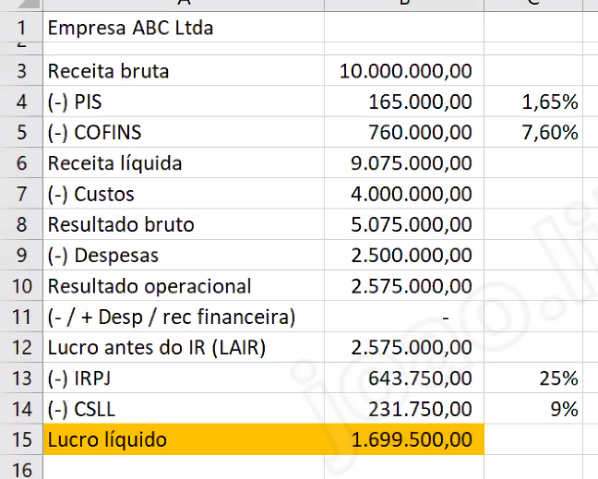
 |  | 18500 |  |  | 105000

76500 | lair | 25500 | por mes
19125 | irpj
6885 | csll

50490



lucro presumido
20000000 | receita bruta no trimestre
1600000 | lucro presumido
400000 | ir
144000 | csll
130000 | pis
600000 | cofins
1274000
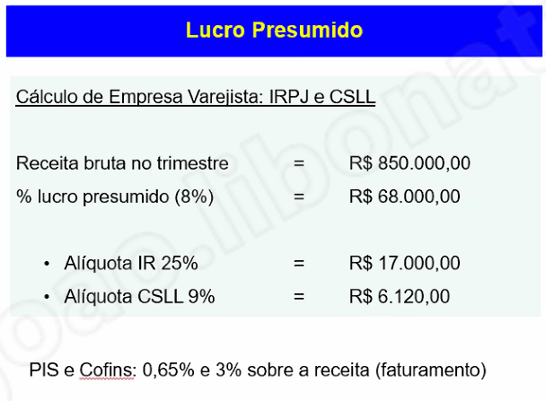
326000

500000 | receita bruta no trimestre |  |  | custos | 110000
160000 | lucro presumido |  |  | despesas | 80000
40000 | ir |  |  | gastos | 190000
14400 | csll
3250 | pis
15000 | cofins
72650
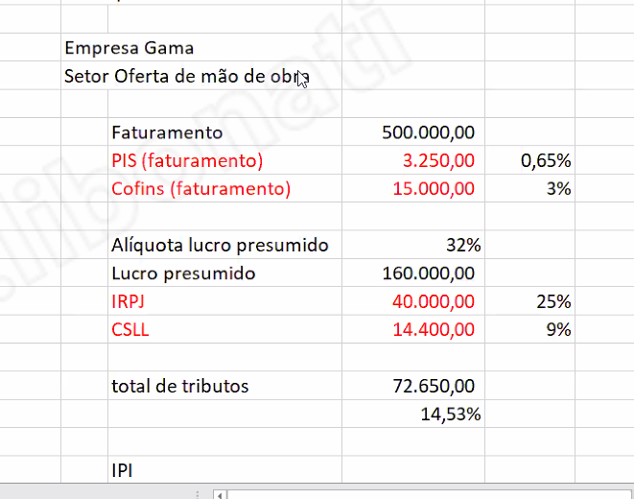
87350

